Обзор литературы
Название, год авторы, журнал | Гипотезы | Выборка | Методология | Новизна | Ограничения работы | Выводы | Зачем эта статья | Схемы/картинки
Automatic Anomaly Detection in the Cloud Via Statistical Learning 2017 Jordan Hochenbaum, Owen S. Vallis, Arun Kejariwal arXiv / Twitter Engineering | Сезонные аномалии нельзя ловить статическим порогом: нужно сравнивать точку с ожидаемым значением для данного сезона, а не с глобальным средним. | Реальные облачные/продакшн-метрики; длинные сезонные ряды. Валидация также через инъекции аномалий и пользовательские/инженерные сценарии. | STL-подобная декомпозиция -> residual. Затем generalized ESD; в Seasonal Hybrid ESD — robust-вариант на median/MAD. Метрики: precision, recall, F-measure. | Сформулирован практический стандарт S-H-ESD: сезонность вычитается, порог ставится по устойчивым статистикам на residual. | В основном унивариатные ряды; требуется выраженная сезонность и настройка max_anoms/alpha. Для сложной множественной сезонности подход ограничен. Предполагает что данные распределены нормально | Сезонно-адаптивный порог заметно снижает FP относительно статических правил и лучше ловит локальные отклонения внутри шаблона. | Базовый must-read и сильный baseline для любой системы автопорогов по сезонным метрикам. | Схема: decompose -> residual -> ESD; useful figures with seasonality/residuals. URL: https://arxiv.org/abs/1704.07706
Anomaly Detection in Streams with Extreme Value Theory 2017 Alban Siffer, Pierre-Alain Fouque, Alexandre Termier, Christine Largouët KDD 2017 | Порог можно выставлять автоматически как функцию допустимого риска q, не подбирая вручную k·σ или фиксированный квантиль. | Потоковые унивариатные временные ряды; эксперименты на streaming-сценариях с редкими экстремумами. | SPOT / POT: калибровка на батче, выбор высокого порога t, подгонка GPD по превышениям и вычисление адаптивного z_q; online update. Метрики: ROC, TPR/FPR, контроль FP. | Thresholding выделено как самостоятельная задача; риск q интерпретируем и даёт статистически осмысленный контроль ложных срабатываний. | Базовый SPOT предполагает относительную стационарность; сезонность и дрейф надо убирать отдельно (DSPOT / локальная нормализация). | EVT хорошо работает как «последняя миля» после удаления локального поведения и удобен для production-настройки FP. | Лучший источник для риск-ориентированного автопорога и формальной настройки частоты алертов. | URL: https://www.amossys.fr/wp-content/uploads/anomaly-detection-with-evt-1.pdf
Detecting Spacecraft Anomalies Using LSTMs and Nonparametric Dynamic Thresholding 2018 Kyle Hundman, Valentino Constantinou, Christopher Laporte, Ian Colwell, Tom Soderstrom KDD / arXiv | Даже при хорошем anomaly score качество сильно зависит от последнего шага; порог по ошибкам прогноза надо выбирать адаптивно и без предположения нормальности. | NASA/JPL телеметрия SMAP и MSL; сотни каналов, многоканальные последовательности, реальный production-like сценарий. | LSTM предсказывает сигнал; порог ε выбирается на сглаженных ошибках по непараметрическому критерию μ/σ + pruning. Метрики: precision, recall, F0.5. | Отдельно разработан NDT — nonparametric dynamic thresholding как модуль поверх forecast error, плюс правила подавления FP. | Нужны нормальные отрезки для обучения; чувствительно к качеству forecasting model; в основном фокус на telemetry. | Порогирование нельзя прятать в implementation detail: именно оно существенно влияет на FP и эксплуатационную ценность модели. | Очень полезно для вашего кейса как пример production-подхода: score отдельно, threshold отдельно, FP-control явно описан. | Схемы: error smoothing -> threshold selection -> pruning. URL: https://arxiv.org/abs/1802.04431
ADT: Agent-based Dynamic Thresholding for Anomaly Detection 2023 Xue Yang, Enda Howley, Micheal Schukat arXiv | Порог — это управляемая политика, которую можно оптимизировать как MDP, а не фиксировать вручную или брать эмпирический квантиль. | Yahoo S5, SWaT, WADI; есть реальные и синтетические аномалии, а также киберфизические данные с атаками. | Autoencoder строит anomaly score; DQN-агент выбирает порог. Сравнение со static threshold и DSPOT. Метрики: precision, recall, F1; Wilcoxon test. | Thresholding формализовано как RL-задача; агент может адаптироваться к контексту и trade-off FP/FN. | Требуется reward design и более сложная инфраструктура; переносимость политики между доменами не гарантирована. | Обучаемый порог выигрывает у статических и части динамических baseline на ряде датасетов. | 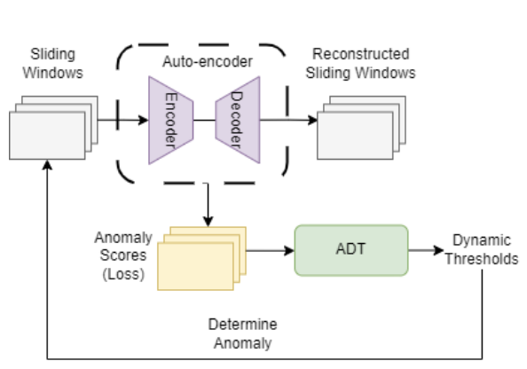 Хороший ориентир по SOTA именно в thresholding, если нужен шаг дальше эвристик и EVT. | URL: https://arxiv.org/abs/2312.01488
Generic and Scalable Framework for Automated Time-series Anomaly Detection (EGADS) 2015 Nikolay Laptev, Saeed Amizadeh, Ian Flint KDD 2015 | Для промышленной системы аномалий важен не только scoring, но и отдельные модули threshold selection и alert filtering. | Крупномасштабные real + synthetic time series Yahoo; разные use-case и характеристики рядов. | Модульная архитектура: forecasting / anomaly detection / alerting + filtering. Сравнение нескольких моделей и use-case driven filtering. Метрики: precision/recall. | Порогирование и фильтрация описаны как отдельный слой системы, а не как техническая мелочь. | Это скорее framework-подход, чем точный алгоритм порога; часть решений зависит от конфигурации use-case. | Разделение modelling -> threshold selection -> filtering уменьшает шум алертов и делает систему расширяемой. | Нужен как архитектурный reference для описания собственного пайплайна и интерфейсов модулей. | 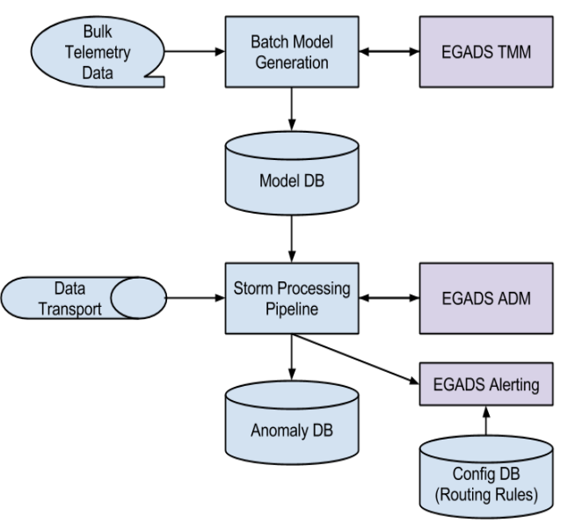 URL: https://netman.aiops.org/~peidan/ANM2019/5.KPIAnomalyDetection/ReadingLists/2015KDD_Generic%20and%20Scalable%20Framework%20for%20Automated%20Time-series%20Anomaly%20Detection.pdf
Anomaly Monitor (Datadog Documentation) current product docs Datadog Industrial documentation | На практике «порог» часто реализуется как выход за динамическую band, а затем — как policy по доле точек вне band в trigger/recovery windows. | Не датасет, а описание production-конфигурации anomaly monitors для реальных эксплуатационных метрик. | Аномальная полоса учитывает time-of-day / day-of-week сезонность; далее задаются alert window, recovery window, required history, timezone. Практические параметры заменяют ручной hard threshold. | Хорошо показан индустриальный интерфейс: пользователь настраивает сезонность, чувствительность и правила триггера, а не пишет собственный пороговый алгоритм. | Нет воспроизводимого эксперимента и академической оценки; это инженерная документация. | Product view подтверждает, что в эксплуатации threshold = baseline band + alert policy, а не просто одно число. | Полезно как аналог готового продукта и как шаблон пользовательских настроек в вашей архитектуре. | URL: https://docs.datadoghq.com/monitors/types/anomaly/
Real-time anomaly detection in seasonal time series with conditional variational autoencoder 2025 Lorenzo Porcelli, Marcello Trovati, Francesco Palmieri Applied Soft Computing | Сезонность можно вводить явно как условный контекст модели, а способы threshold determination надо сравнивать отдельно, потому что они сильно меняют F1. | Synthetic multivariate data (GutenTAG) + реальные seasonal datasets: NYC Taxi, Real Tweets, Dodgers loop sensor и др. | cVAE с seasonal conditioning; затем сравнение DECOMP, Z-Score, IQR, MAD, POT для thresholding. Метрики: F1, robustness, устойчивость к шуму/пропускам. | Отдельный экспериментальный блок посвящён порогам, а не только архитектуре модели; это редкость в deep TSAD работах. | Фокус на реальном времени и seasonal use-cases; часть результатов зависит от выбранного набора threshold rules и качества условий модели. | Одинаковый anomaly score при разных правилах thresholding даёт заметно разный итоговый quality distribution. | Одна из самых релевантных свежих статей именно по seasonal thresholding и сравнению правил принятия решения. | 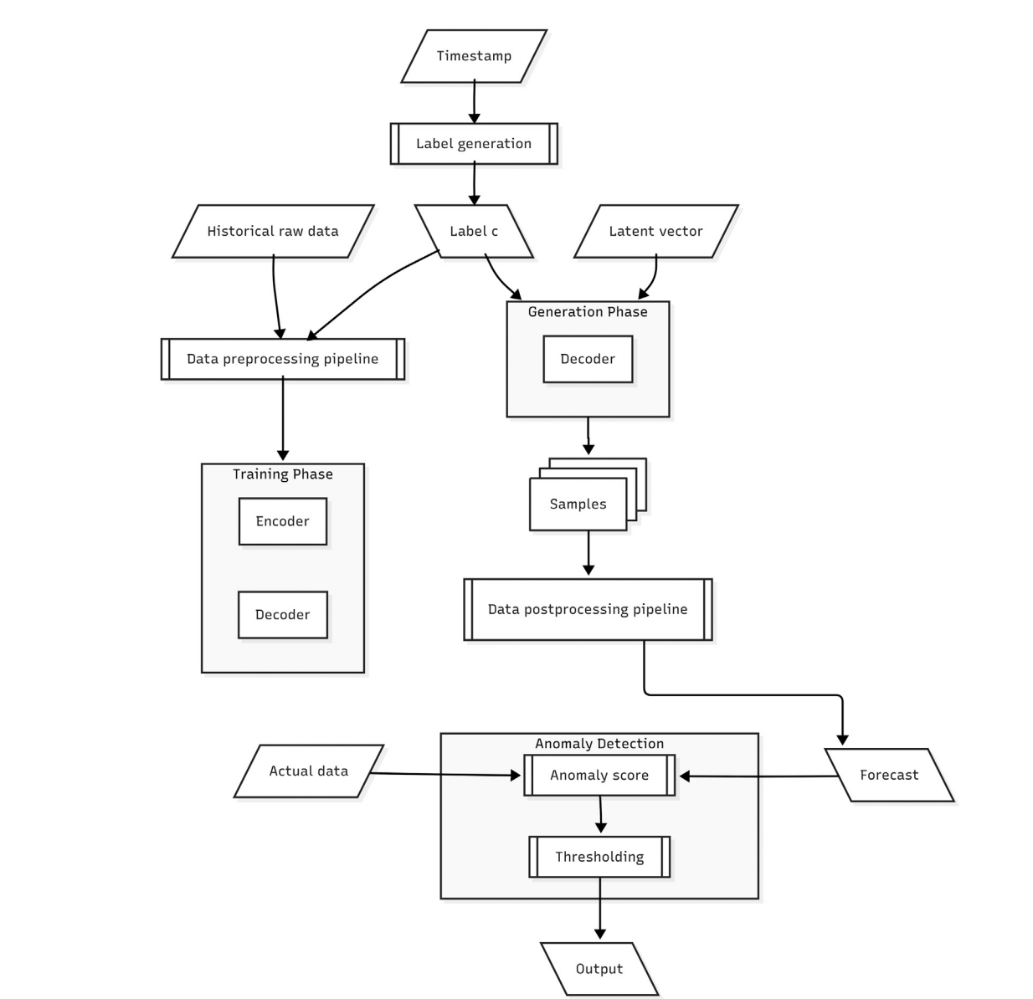 URL: https://knowledge.lancashire.ac.uk/id/eprint/56677/1/56677%20Porcelli%20et%20al.%20VOR.pdf
OneShotSTL: One-Shot Seasonal-Trend Decomposition for Online Time Series Anomaly Detection and Forecasting 2023 Xingyu He, Ye Li, Jian Tan, Bin Wu, Feifei Li arXiv | Для частого пересчёта сезонного baseline ключевым узким местом является не порог как таковой, а стоимость декомпозиции; её нужно делать почти бесплатно. | Synthetic + real-world datasets для decomposition, anomaly detection и forecasting; online/update scenario. | Онлайн STL-декомпозиция с update complexity O(1); downstream evaluation на anomaly detection и forecasting. Метрики: accuracy/quality of decomposition + speedup. | Показывает, что сезонный baseline можно обновлять на лету и тем самым поддерживать truly dynamic thresholds в потоке. | Это enabler, а не самостоятельный thresholding method; для final decision всё равно нужен отдельный rule/policy. | Дешёвое обновление seasonal component делает условные и residual-based пороги практически применимыми в near real-time. | Нужен как инженерный аргумент, почему seasonal preprocessing можно часто пересчитывать без большого latency cost. | Схемы: one-shot decomposition pipeline, speedup charts. URL: https://arxiv.org/abs/2304.01506
BASTION: A Bayesian Framework for Trend and Seasonality Decomposition 2026 Jason B. Cho, David S. Matteson arXiv | Если decomposition даёт uncertainty, то автопорог можно задавать как credible/risk interval, а не как эвристику. | Временные ряды с трендом, multiple seasonality, выбросами и time-varying volatility; сравнение с TBATS, STR, MSTL. | Байесовская декомпозиция на trend + multiple seasonality + uncertainty quantification; robust inference under outliers/heteroskedasticity. | Упор на robust uncertainty quantification — это прямой мост от сезонной модели к риск-ориентированному thresholding. | Свежий arXiv; эксплуатационных кейсов и инструментальной зрелости пока меньше, чем у классических baseline. | Перспективный путь: порог может быть производным от байесовской неопределённости и заданного уровня риска. | Хорошо подходит для раздела «новые направления / future work» и для идеи интервального порога. | URL: https://arxiv.org/abs/2601.18052
Anomaly Detection: Components: Models (VictoriaMetrics) current product docs VictoriaMetrics Industrial documentation | В продуктовых системах сезонность часто задаётся через модели/фичи (Prophet, Holt-Winters, cyclic features), а пользователю доступна настройка band и detection direction. | Не датасет; документация по сервису vmanomaly для real-time мониторинга временных рядов. | Поддержка разных моделей, seasonal features, yhat_lower/yhat_upper, business-side settings, detection direction. Threshold фактически задаётся через band и правила мониторинга. | Показывает современную продуктовую реализацию: ML-модель + пользовательские настройки риска/направления/поведения вместо ручного статического порога. | Нет академического сравнения и общей воспроизводимой оценки; зависит от конкретной продуктовой реализации. | Практика подтверждает, что seasonal thresholding обычно упакован в конфигурируемый baseline/band, а не в явную формулу для пользователя. | 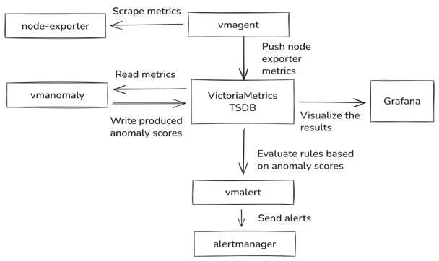 Нужно как инженерный аналог открытого продукта и источник параметров конфигурации для прототипа. | https://docs.victoriametrics.com/anomaly-detection/
Kats OutlierDetector (Meta) current source/docs Meta Research Library / engineering baseline | Простой baseline «сначала убрать сезонность, потом порог по residual» уже даёт объяснимое и переносимое решение. | Библиотечная реализация без отдельного датасета; ориентирована на практический анализ временных рядов. | seasonal_decompose -> оценка силы сезонности -> subtract seasonal component -> IQR threshold on residual (Q1/Q3, iqr_mult). | Очень прозрачная инженерная реализация seasonal detrending + robust thresholding из коробки. | baseline ограничен простотой decomposition и IQR-rule. | Подтверждает, что даже в production toolkits стандартный рецепт — residual + robust threshold. | Полезен как быстрый baseline/контрольная реализация и как источник псевдокода. | Схемы: code-level pipeline; можно цитировать параметры iqr_mult/seasonality. URL: https://github.com/facebookresearch/Kats/tree/main
Agent-based Dynamic Thresholding (ADT), 2023, Yoon et al., arXiv | Порог аномалии следует рассматривать не как фиксированную эвристику, а как адаптивную обучаемую политику; thresholding является самостоятельной задачей оптимизации. | Yahoo, SWaT, WADI; для WADI учитываются normal/attack-сценарии и доля аномалий. | Выбор порога формулируется как Markov Decision Process; используется DQN-агент, который динамически подбирает порог; сравнение ведётся со статическим порогом и DSPOT; метрики: Precision, Recall, F1, дополнительно Wilcoxon test. | Thresholding вынесен в отдельный объект исследования; порог моделируется как оптимизируемый контроллер, а не как постобработка вида «99-й перцентиль». | Метод сложнее в настройке и обучении, чем статистические baseline-подходы; сезонность учитывается скорее косвенно — через score или состояние агента, а не через явный сезонный модуль. | самое современное направление, SOTA в задаче автоматической выборки порога. RL-подход показал перспективность для адаптивного порогирования и подтвердил, что качество детекции существенно зависит не только от anomaly score, но и от механизма выбора порога. | Полезна как ключевой источ | https://arxiv.org/abs/2312.01488

